使い方
このファイルの使い方についてご説明させて頂きます。

① ファイル形式の変更

★ | ファイルサイズを小さくする為 「Excel バイナリ ブック」という形式で保存していますが、このまま入力するとデータが正常に保存できない恐れがあるため
 | 次の手順でファイル形式の変更をお願いいたします。
 | ・「Excel バイナリ ブック」から「Excel ブック」への変更
 |  | 『Excel版専用伝票ファイル』を開きます。（このファイルのことです）
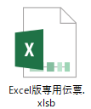

 |  | ファイルメニューから「名前を付けて保存」を選択して、ファイルの種類を
 |  | 「Excelブック（*.xlsx）」で保存します。
 |  | （*.xlsxが選択肢に無い場合は、*.xlsを選択します）
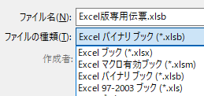
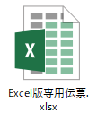

 |  | ※請求データの入力作業は、この「Excelブック（*.xlsx もしくは *.xls）」の状態で行ってください。

② 請求データの入力
★ | 入力は 請求データ入力 シートで行います。
 | ・請求基本情報（住所、会社名、取引先ｺｰﾄﾞ、電話番号、課税事業者の方は適格請求書発行事業者登録番号)
 | ・請求年月を「西暦4桁+月2桁」の数字6桁にて入力
 |  | ↓
 | 入力した内容が「合計請求書」・「個別」シートに反映されますので、入力内容に応じて印刷してください。
★ | 入力1行につき、1伝票№となります。
 | 同一工事への請求につきましては1明細1枚とせず、できる限り1枚で作成し、御社様式の明細書を別途添付ください。

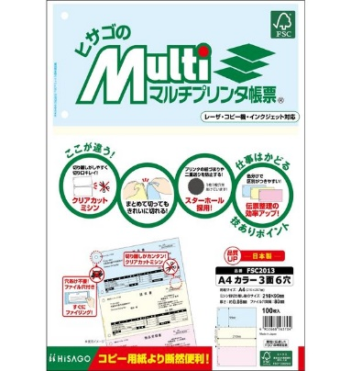
【印刷について】
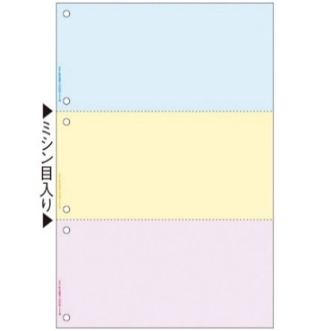
★ | 入力完了後「合計請求書」シートと「個別000-000」シートを印刷します。

★ | 「合計請求書」シート → 印刷用紙に指定はありません。A4にて印刷し、請求印を押印の上ご提出ください。

★ | 「個別000-000」シート → 弊社指定の用紙に印刷の上、請求印を押印しご提出ください。
 |  |  |  | 弊社指定用紙：ヒサゴのマルチプリンタ帳票 品番：FSC2013 A4 カラー 3面6穴
 |  |  |  |  | ※Amazon、ASKUL等で購入可能です。
★ | 藤田建装の専用伝票（専用請求書）と同様に、伝票№ひとつにつき、３枚一組となっています。
 |  | ② 納品書（原価計算書）
 |  | ③ 請求明細書 |  |  |  | この３枚一組を1伝票としてご提出をお願い致します。
 |  | ④ 管理伝票 |  |  |  | （専用伝票の①が御社控えとなっている為、Excelでは印刷を省略しています）

★ | ”１シート 10伝票” になっています。請求データ入力シートに入力した行数分が自動的に印刷範囲に指定されますので
 | 印刷時に特にページ数を指定する必要はありません。
 |  | ↓
 | ＜複数シートを同時に印刷したい場合＞
 | シートを複数選択すると、印刷したい部分を一度に印刷できます。

【お問い合わせの際は】

★ | ご請求書提出後に藤田建装へお問い合わせを頂く場合は、伝票№をお伝え頂けるとスムーズです。
 | T№ と書かれている部分が伝票№になります。

【請求書の再発行について】
 | 一度藤田建装宛にご提出いただいた請求書を再発行する場合、請求書Noはそのままでも構いませんが、
 | 印刷した専用伝票の備考欄に
 |  | ・「再発行」の文字
 |  | ・再発行理由(簡単にで構いません。)
 | を記載していただきますようお願いいたします。(②～④迄)

【請求データ入力 のサンプルです】 |  |  |  |  |  | 赤字は補足です。
 |  | お手数ですが、初めに請求年月を 西暦4桁＋月2桁 で入力してください。（例：2023年1月の場合 → 202301）
 |  | 請求年月 |  |  | 202304 |  | 取引先コード
 |  |  |  | ↑※伝票№の採番に必要な情報となっています。 |  |  |  | ↑※伝票に反映していますので消さないでください。 |  |  |  |  |  |  |  | 藤田建装へお問い合わせの際はこちらの番号をお知らせください↓
ｼｰﾄ№ | 連番 | 完成納品年月日 |  |  | 御社ご担当者名 | 藤田建装担当者 | 工事ｺｰﾄﾞ | 工事名 | 内容 | 数量 | 単価 単位 | 単価 | 金額 （税抜） | 消費税 | 金額 （税込） | T№ （伝票№）
 |  | 西暦年 | 月 | 日 |  |  | (4桁-4桁-2桁)
101-110 | 101 | 2023 | 4 | 1 | 取引 太郎様 | 藤田 太郎様 | 9999-9999-99 | 全社（出向社員人件費） | 10月度業務委託費 | 1 | 式 | 1,375,000 | 1,375,000 | 137,500 | 1,512,500 | 2304101
 | 102 |  |  |  |  |  |  |  | ↑伝票№ひとつにつき、ひとつの内容（項目）としてください |  |  |  |  |  |  | 2304102
 | 103 |  |  |  |  |  |  |  |  |  |  |  |  |  |  | 2304103
 | 104 |  |  |  |  |  |  |  |  |  |  |  |  |  |  | 2304104
 | 105 |  |  |  |  |  |  |  |  |  |  |  |  |  |  | 2304105
 | 106 |  |  |  |  |  |  |  |  |  |  |  |  |  |  | 2304106
 | 107 |  |  |  |  |  |  |  |  |  |  |  |  |  |  | 2304107
 | 108 |  |  |  |  |  |  |  |  |  |  |  |  |  |  | 2304108
 | 109 |  |  |  |  |  |  |  |  |  |  |  |  |  |  | 2304109
 | 110 |  |  |  |  |  |  |  |  |  |  |  |  |  |  | 2304110

